对账
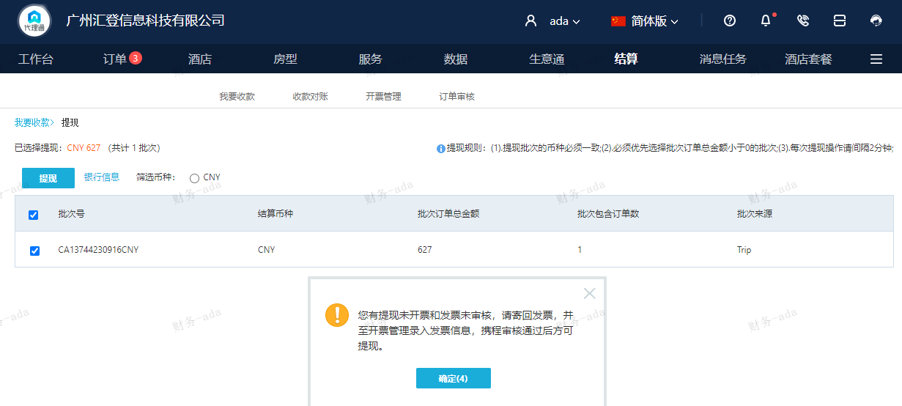
订单号 | 入住日期 | 离店日期 | 应收 |  |  |  | ，
999226144550820 | 2023-08-30 | 2023-09-01 | 627 | 627.00 | 3804795 | 0 | ，3804795 | 直连

 |  |  | 627

A230918091410481
总计：627元

